README_Fform
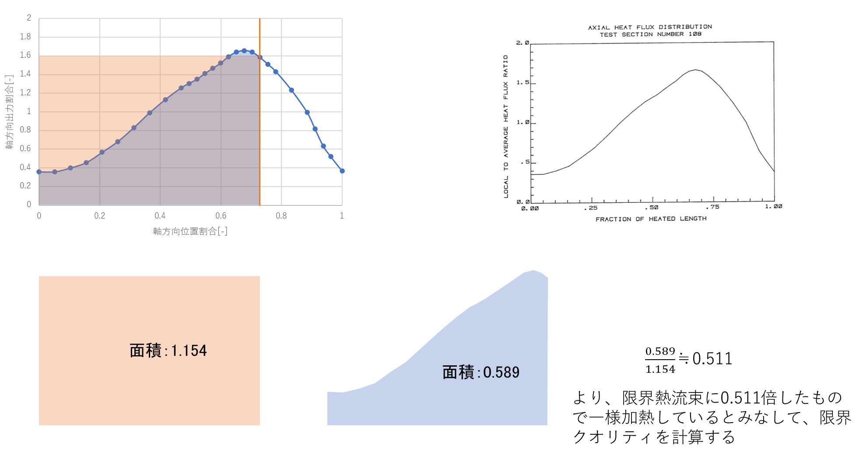
108 F_form確認

目的：
DNB位置の局所熱流束 q_M = Qave × axial × radial を、
DNB位置までの等価一様加熱へ換算する係数を確認する。

Blue_area：
入口からDNB位置付近までの軸方向分布 f(x) の積分面積。
旧F_form = Blue_area として使っていた。

Orange_area：
DNB位置の軸方向係数 f_DNB を、
入口からDNB位置まで一様に与えた場合の面積。
Orange_area = x_DNB × f_DNB

修正後F_form：
F_form_corrected = Blue_area / Orange_area

注意：
Qaveと半径方向係数は、比を取ると相殺されるため、
F_form_correctedには入れない。

